Danh mục nhân viên
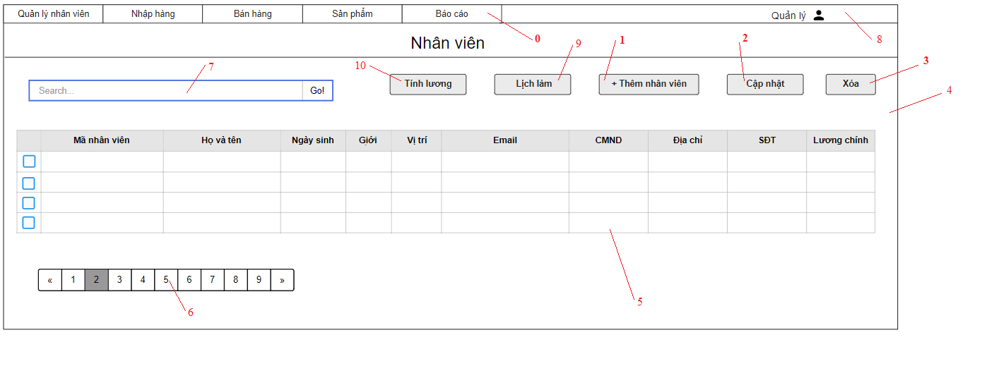

Danh sách các biến cố
 | STT | Điều kiện kích hoạt | Xử lí | Ghi chú
 | 0 | Chọn Menu | Chuyển sang trang hiển thị theo menu item
 | 1 | Chọn nút Thêm nhân viên | Hiện form thêm nhân viên
 | 2 | Chọn nút Cập nhật | Hiện form cập nhật thông tin nhân viên
 | 3 | Chọn nút Xóa | Hiện bảng xác nhận Nếu đồng ý thì xóa nhân viên
 | 4 | Khởi động màn hình | Đọc danh sách nhân viên Xuất danh sách nhân viên
 | 5 | Chọn nhân viên | Hiện cửa sổ thông tin nhân viên
 | 6 | Chọn trang | Chuyển đến trang đã chọn
 | 7 | Nhập thông tin tìm kiếm nhân viên | Truy vấn thông tin tìm kiếm CSDL Nếu không hợp lệ sẽ xuất ra thông báo Xuất ra danh sách thông tin liên quan đến tìm kiếm
 | 8 | Chọn danh mục Tài khoản | Mở trang danh mục Tài khoản
 | 9 | Chọn nút Lịch làm | Hiện cửa sổ Lịch làm
 | 10 | Chọn nút Tính lương | Hiện cửa sổ Tính lương

Danh sách các thành phần của giao diện
 | STT | Tên | Kiểu | Ý nghĩa | Miền giá trị | Giá trị mặc định | Ghi chú
 | 1 | Menu_QLNV | Menu | Hiển thị danh sách các Menu Item trong QLNV
 | 2 | Menu_NhapHang | Menu | Hiển thị danh sách các Menu Item trong Nhập hàng
 | 3 | Menu_BanHang | Menu | Hiển thị danh sách các Menu Item trong Bán hàng
 | 4 | Menu_SanPham | Menu | Hiển thị danh sách các Menu Item trong Sản phẩm
 | 5 | Menu_BaoCao | Menu | Hiển thị danh sách các Menu Item trong Báo Cáo
 | 6 | Bt_Admin | Button | Hiển thị danh mục Tài Khoản
 | 7 | Lb_TieuDeNV | Label | Hiển thị tiêu đề
 | 8 | Tf_SearchNV | Text Field | Nhập thông tin tìm kiếm
 | 9 | Bt_SearchNV | Button | Tìm kiếm nhân viên dựa theo thông tin đã nhập
 | 10 | Bt_ThemNhanVien | Button | Thêm nhân viên
 | 11 | Bt_CapNhat | Button | Cập nhật thông tin nhân viên
 | 12 | Bt_Xoa | Button | Xóa nhân viên
 | 13 | Bt_Lichlam | Button | Hiển thị cửa sổ Lịch làm
 | 14 | Bt_Tinhluong | Button | Hiển thị cửa sổ Tính lương
 | 15 | Cb_NhanVien | Combobox | Chọn nhân viên
 | 16 | Lb_TenNV | Label | Chọn xem thông tin nhân viên
 | 17 | Bt_ChuyenTrang | Button | Chuyển trang

Danh mục đơn đặt hàng
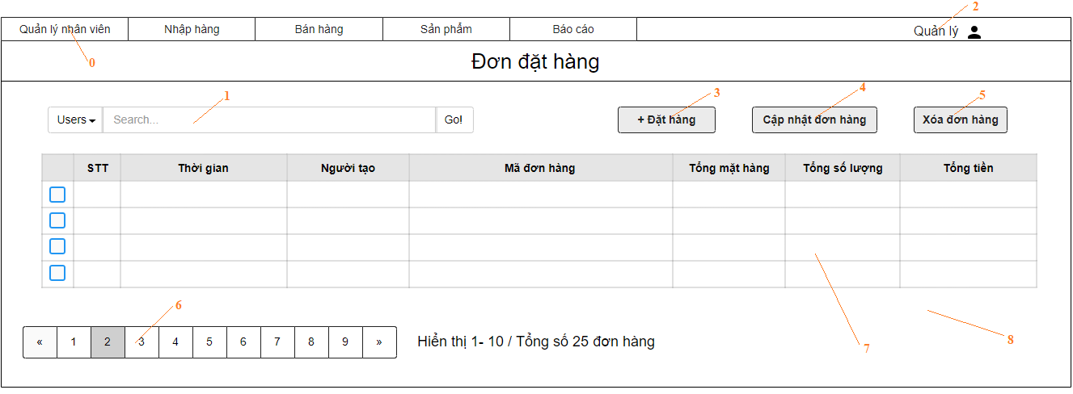

Danh sách các biến cố
STT | Điều kiện kích hoạt | Xử lí | Ghi chú
0 | Chọn Menu | Chuyển sang trang hiện thị theo menu item
1 | Nhập thông tin tìm kiếm nhân viên | Truy vấn thông tin tìm kiếm CSDL Nếu không hợp lệ sẽ xuất ra thông báo Xuất ra danh sách thông tin liên quan đến tìm kiếm
2 | Chọn danh mục tài khoản | Mở trang danh mục tài khoản
3 | Chọn nút đặt hàng | Hiện trang đặt hàng
4 | Chọn nút cập nhật đơn hàng | Hiện form cập nhật đơn hàng
5 | Chọn nút xóa đơn hàng | Hiện bảng xác nhận Nếu đồng ý thì xóa đơn hàng
6 | Chọn trang | Chuyển đến trang đã chọn
7 | Chọn đơn hàng | Hiện cửa sổ thông tin đơn hàng
8 | Khởi động màn hình | Đọc danh sách đơn hàng từ CSDL Xuất danh sách đơn hàng

Danh sách các thành phần của giao diện
STT | Tên | Kiểu | Ý nghĩa | Miền giá trị | Giá trị mặc định | Ghi chú
1 | Menu_QLNV | Menu | Hiển thị danh sách các Menu Item trong QLNV
2 | Menu_NhapHang | Menu | Hiển thị danh sách các Menu Item trong Nhập hàng
3 | Menu_BanHang | Menu | Hiển thị danh sách các Menu Item trong Bán hàng
4 | Menu_SanPham | Menu | Hiển thị danh sách các Menu Item trong Sản phẩm
5 | Menu_BaoCao | Menu | Hiển thị danh sách các Menu Item trong Báo Cáo
6 | Bt_Admin | Button | Hiển thị danh mục Tài Khoản
7 | Lb_TieuDeDH | Label | Hiển thị tiêu đề
8 | Tf_SearchDH | Text Field | Nhập thông tin tìm kiếm
9 | Bt_SearchDH | Button | Tìm kiếm đơn hàng dựa theo thông tin đã nhập
10 | Bt_Donhang | Button | Tạo đơn hàng
11 | Bt_CapNhat | Button | Cập nhật thông tin đơn hàng
12 | Bt_Xoa | Button | Xóa đơn hàng
13 | Cb_Donhang | Combobox | Chọn đơn hàng
14 | Lb_MaDonHang | Label | Chọn xem thông tin đơn hàng
15 | Bt_ChuyenTrang | Button | Chuyển trang

Đặt lịch làm
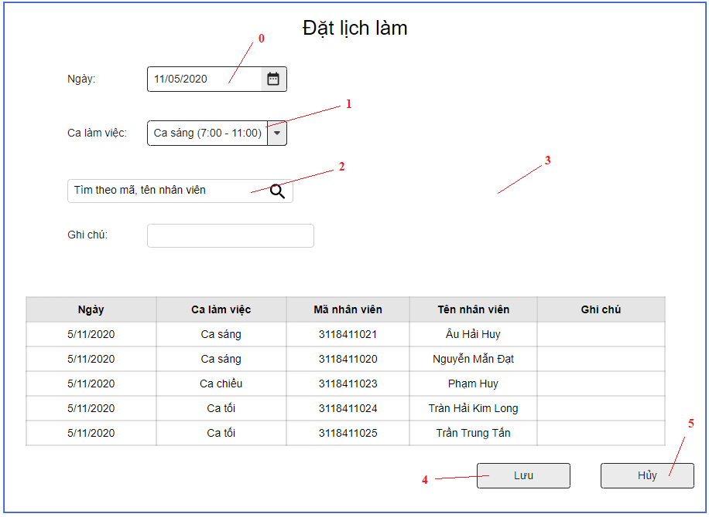

Danh sách các biến cố
STT | Điều kiện kích hoạt | Xử lí | Ghi chú
0 | Chọn nút đổi thời gian | Hiển bảng ngày/tháng/năm
1 | Chọn nút đổi ca | Hiện bảng Ca làm việc
2 | Nhập thông tin tìm kiếm nhân viên | Truy vấn thông tin tìm kiếm CSDL Nếu không hợp lệ sẽ xuất ra thông báo Xuất ra danh sách thông tin liên quan đến tìm kiếm
3 | Khởi động màn hình | Hiện trang đăng ký lịch
4 | Chọn nút lưu | Lưu thông tin ca làm của nhân viên vào CSDL
5 | Chọn nút Hủy | Huỷ bỏ các thay đổi, quay trở về trang trước

Danh sách các thành phần giao diện
STT | Tên | Kiểu | Ý nghĩa | Miền giá trị | Giá trị mặc định | Ghi chú
1 | Lb_Tieude | Label | Hiển bảng tiêu đề
2 | Lb_Ngày | Label | Tiều đề ngày
3 | Dp_Ngày | Date Picker | Chọn ngày làm việc
4 | Lb_Ca làm việc | Label | Tiêu đề Ca làm việc
5 | Dp_Calamviec | Date Picker | Chọn ca làm việc
6 | Tf_SearchNV | Text Field | Nhập thông tin tìm kiếm
7 | Lb_Ghi chú | Label | Tiều đề Ghi chú
8 | Tf_Ghichu | Text Field | Nhập ghi chú
9 | Bt_Lưu | Button | Lưu lịch làm
10 | Bt_Hủy | Button | Hủy lịch làm

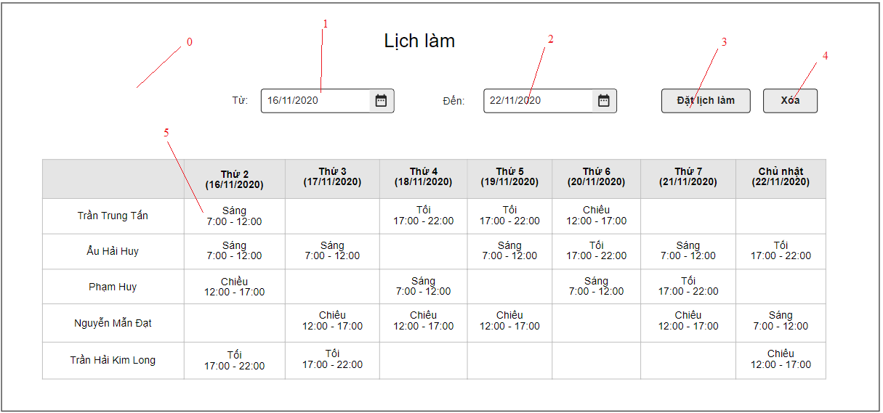

Danh sách biến cố
STT | Điều kiện kích hoạt | Xử lí | Ghi chú
0 | Khởi động màn hình | Đọc lịch làm của nhân viên
1 | Chọn nút đổi thời gian | Hiện bảng đổi thời gian
2 | Chọn nút đổi thời gian | Hiện bảng đổi thời gian
3 | Chọn nút đặt lịch làm | Hiền trang đăng ký lịch
4 | Chọn nút xóa | Hiện bảng xác nhận Nếu đồng ý thì xóa nhân viên
5 | Chọn lịch làm nhân viên | Hiện cửa sổ check in

Danh sách các thành phần giao diện
STT | Tên | Kiểu | Ý nghĩa | Miền giá trị | Giá trị mặc định | Ghi chú
1 | Lb_Tieude | Label | Hiển bảng tiêu đề
2 | Lb_Từ | Label | Tiêu đề từ
3 | Dp_Ngày | Date Picker | Chọn ngày bắt đầu
4 | Lb_Đến | Label | Tiêu đề đến
5 | Dp_Ngày | Date Picker | Chọn ngày kết thúc
6 | Bt_Datlichlam | Button | Đặt lịch làm
7 | Bt_Xoa | Button | Xóa lịch làm
8 | Lb_Calam | Label | Chọn xem check in nhân viên

Báo cáo doanh thu
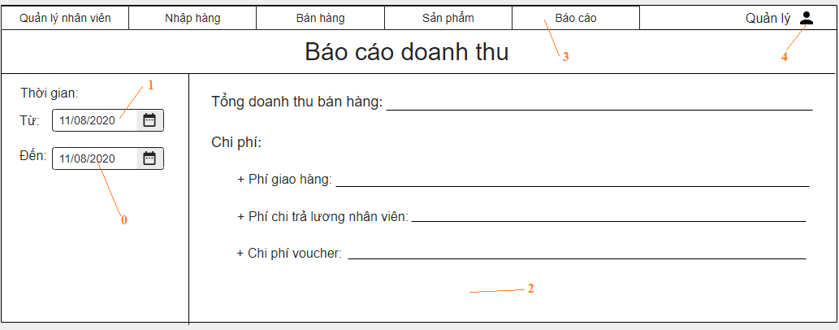

Danh sách biến cố
STT | Điều kiện kích hoạt | Xử lí | Ghi chú
0 | Chọn nút đổi thời gian | Hiện bảng đổi thời gian
1 | Chọn nút đổi thời gian | Hiện bảng đổi thời gian
2 | Khởi động màn hình | Đọc bảng báo cáo doanh thu theo khách hàng
3 | Chọn Menu | Chuyển sang trang hiển thị theo menu item đã chọn
4 | Chọn danh mục tài khoản | Mở trang danh mục tài khoản

Danh sách các thành phần của giao diện
STT | Tên | Kiểu | Ý nghĩa | Miền giá trị | Giá trị mặc định | Ghi chú
1 | Menu_QLNV | Menu | Hiển thị danh sách các Menu Item trong QLNV
2 | Menu_NhapHang | Menu | Hiển thị danh sách các Menu Item trong Nhập hàng
3 | Menu_BanHang | Menu | Hiển thị danh sách các Menu Item trong Bán hàng
4 | Menu_SanPham | Menu | Hiển thị danh sách các Menu Item trong Sản phẩm
5 | Menu_BaoCao | Menu | Hiển thị danh sách các Menu Item trong Báo Cáo
6 | LB_TieuDe | Label | Hiển thị tiêu đề
7 | Bt_Admin | Button | Hiển thị danh mục Tài Khoản
8 | Dp_ThoiGianTu | Date picker | Chọn ngày từ
9 | Dp_ThoiGianDen | Date picker | Chọn ngày đến
10 | Lb_Tongdoanhthubanhang | Label | Bảng báo cáo tổng doanh thu
11 | Lb_Chiphi | Label | Thông tin các khoảng chi
12 | Lb_Phigiaohang | Label | Thông tin các khoảng chi
13 | Lb_Phichitraluongnhanvien | Label | Thông tin các khoảng chi
14 | Lb_Chiphivoucher | Label | Thông tin các khoảng chi

Thêm nhân viên
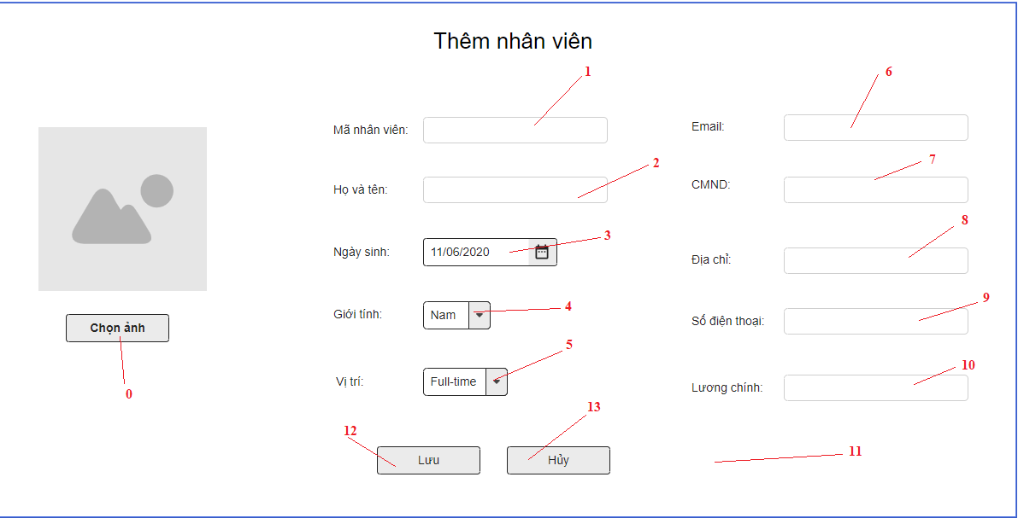

Danh sách các biến cố
STT | Điều kiện kích hoạt | Xử lí | Ghi chú
0 | Chọn hình ảnh | Hiển thị cửa sổ chọn hình ảnh từ máy tính
1 | Chọn mã nhân viên | Trỏ chuột vào mã nhân viên
2 | Chọn họ và tên | Trỏ chuột vào họ và tên
3 | Chọn nút thời gian | Hiện bảng thời gian
4 | Chọn nút giới tính | Hiện bảng giới tính
5 | Chọn nút vị trí | Hiện bảng vị trí
6 | Chọn email | Trỏ chuột vào email
7 | Chọn CMND | Trỏ chuột vào CMND
8 | Chọn địa chỉ | Trỏ chuột vào địa chỉ
9 | Chọn số điện thoại | Trỏ chuột vào số điện thoại
10 | Chọn lương chính | Trỏ chuột vào lương chính
11 | Khởi động màn hình | Hiện form thêm nhân viên
12 | Chọn lưu | Lưu thông tin vào cơ sở dữ liệu
13 | Chọn hủy | Huỷ bỏ các thay đổi, quay trở về trang trước

Danh sách các thành phần của giao diện
STT | Tên | Kiểu | Ý nghĩa | Miền giá trị | Giá trị mặc định | Ghi chú
1 | LB_TieuDe | Label | Hiển thị tiêu đề
2 | LB_Manhanvien | Label | Hiển thị tiêu đề Mã nhân viên |  |  | mã nhân viên (tự động)
3 | LB_Hovaten | Label | Hiển thị tiêu đề họ và tên
4 | LB_Ngaysinh | Label | Hiển thị tiêu đề ngày sinh
5 | LB_Gioitinh | Label | Hiển thị tiêu đề giới tính
6 | LB_Vitri | Label | Hiển thị tiêu đề vị trí
7 | LB_Email | Label | Hiển thị tiêu đề email
8 | LB_CMND | Label | Hiển thị tiêu đề CMND
9 | LB_Diachi | Label | Hiển thị tiêu đề Địa chỉ
10 | LB_Sodienthoai | Label | Hiển thị tiêu đề Số điện thoại
11 | LB_Luongchinh | Label | Hiển thị tiêu đề Lương chính
12 | Bt_chonanh | Button | Chọn ảnh
13 | Bt_luu | Button | Lưu vào CSDL
14 | Bt_huy | Button | Hủy
15 | Cbb_ngaysinh | Combobox | Ngày sinh
16 | Cbb_gioitinh | Combobox | Giới tính
17 | Cbb_vitri | Combobox | Vị trí
18 | Tf_Manhanvien | TextField | Nhập Mã nhân viên
19 | Tf_Hovaten | TextField | Nhập tiêu đề họ và tên
20 | Tf_Email | TextField | Nhập tiêu đề email
21 | Tf_CMND | TextField | Nhập tiêu đề CMND
22 | Tf_Diachi | TextField | Nhập tiêu đề Địa chỉ
23 | Tf_Sodienthoai | TextField | Nhập tiêu đề Số điện thoại
24 | Tf_Luongchinh | TextField | Nhập tiêu đề Lương chính

Đơn đặt hàng
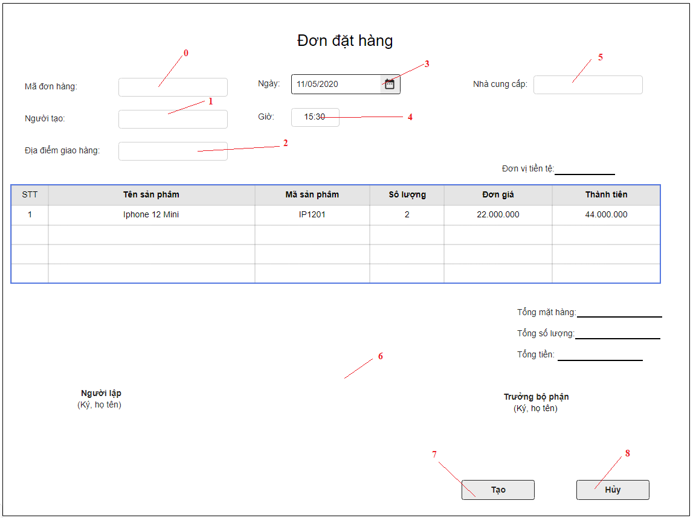

Danh sách các biến cố
STT | Điều kiện kích hoạt | Xử lí | Ghi chú
0 | Chọn mã đơn hàng | Trỏ chuột vào mã đơn hàng
1 | Chọn người tạo | Trỏ chuột vào người tạo
2 | Chọn đia điểm giao hàng | Trỏ chuột vào địa điểm giao hàng
3 | Chọn nút thời gian | Hiện bảng thời gian
4 | Chọn giờ | Trỏ chuột vào giờ
5 | Chọn nhà cung cấp | Trỏ chuột vào nhà cung cấp
6 | Khởi động màn hình | Hiện form tạo đơn đặt hàng
7 | Chọn nút tạo | Lưu thông tin vào CSDL Xuất hiện bảng thông tin đã nhập. Sau đó hỏi "bạn có muốn in đơn hàng không" ? Nếu đồng ý thì sẽ in ra
8 | Chọn nút hủy | Huỷ bỏ các thay đổi, quay trở về trang trước

Danh sách các thành phần của giao diện
STT | Tên | Kiểu | Ý nghĩa | Miền giá trị | Giá trị mặc định | Ghi chú
1 | LB_TieuDe | Label | Hiển thị tiêu đề
2 | LB_Madonhang | Label | Hiển thị tiêu đề mã đơn hàng |  |  | mã đơn hàng (tự động)
3 | LB_Nguoitao | Label | Hiển thị tiêu đề người tạo
4 | LB_Diadiemgiaohang | Label | Hiển thị tiêu đề địa điểm giao hàng
5 | LB_Gio | Label | Hiển thị tiêu đề giờ |  |  | Giờ ( Tự động)
6 | LB_Nhacungcap | Label | Hiển thị tiêu đề nhà cung cấp
7 | LB_Ngay | Label | Hiển thị tiêu đề ngày
8 | Cbb_ngay | Combobox | Ngày đặt hàng
9 | Tf_Madonhang | TextField | Nhập tiêu đề họ và tên
10 | Tf_Nguoitao | TextField | Nhập tiêu đề email
11 | Tf_Diadiemgiaohang | TextField | Nhập tiêu đề CMND
12 | Tf_Nhacungcap | TextField | Nhập tiêu đề Số điện thoại
13 | Tb_Thongtinmathang | Table | Bảng các sản phẩm cần đặt hàng
14 | Bt_Tao | Button | Tạo đơn hàng lưu vào CSDL
15 | Bt_Huy | Button | Hủy
16 | Lb_Tongmathang | Label | Hiển thị tiêu đề Tổng mặt hàng
17 | Lb_Tongsoluong | Label | Hiển thị tiêu đề Tổng số lượng
18 | Lb_Tongtien | Label | Hiển thị tiêu đề Tổng tiền
19 | Lb_Người lập | Label | Hiển thị tiêu đề Người lập
20 | Lb_Trưởng bộ phận | Label | Hiển thị tiêu đề Trưởng bộ phận
21 | Lb_Kyhoten | Label | Hiển thị tiêu đề Ký, họ tên

Xuất hóa đơn
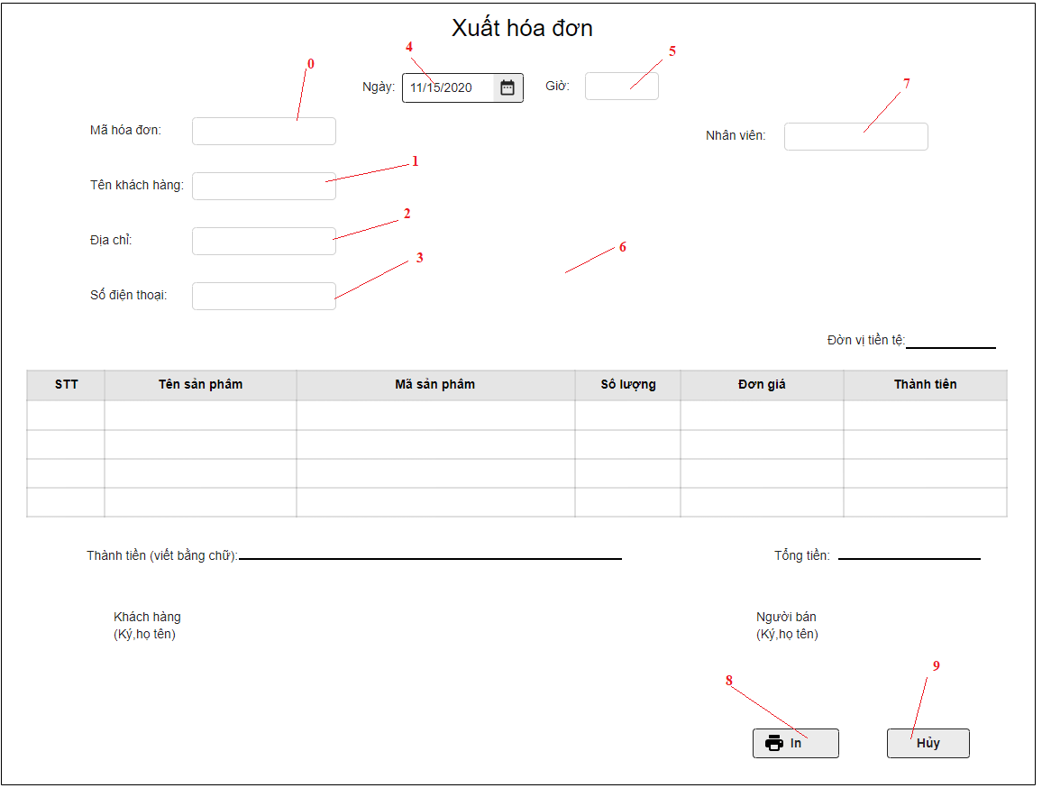

Danh sách các biến cố
STT | Điều kiện kích hoạt | Xử lí | Ghi chú
0 | Chọn mã hóa đơn | Trỏ chuột vào mã hóa đơn
1 | Chọn tên khách hàng | Trỏ chuột vào tên khách hàng
2 | Chọn đia chỉ | Trỏ chuột vào địa chỉ
3 | Chọn số điện thoại | Trỏ chuột vào số điện thoại
4 | Chọn nút thời gian | Hiện bảng thời gian
5 | Chọn giờ | Trỏ chuột vào giờ
6 | Khởi động màn hình | Hiện form tạo hóa đơn
7 | Chọn nhân viên | Trỏ chuột vào nhân viên
8 | Chọn nút in | Lưu thông tin vào CSDL Sau đó In hóa đơn cho khách hàng
9 | Chọn nút hủy | Huỷ bỏ các thay đổi, quay trở về trang trước

Danh sách các thành phần của giao diện
STT | Tên | Kiểu | Ý nghĩa | Miền giá trị | Giá trị mặc định | Ghi chú
1 | LB_TieuDe | Label | Hiển thị tiêu đề
2 | LB_Mahoadon | Label | Hiển thị tiêu đề mã hóa đơn |  |  | mã hoa đơn (tự động)
3 | LB_Tenkhachhang | Label | Hiển thị tiêu đề tên khách hàng
4 | LB_Diachi | Label | Hiển thị tiêu đề địa chỉ
5 | LB_Gio | Label | Hiển thị tiêu đề giờ |  |  | Giờ ( Tự động)
6 | LB_Sodienthoai | Label | Hiển thị tiêu đề Số điện thoại
7 | LB_Ngay | Label | Hiển thị tiêu đề ngày
8 | Cbb_ngay | Combobox | Ngày làm hóa đơn
9 | Tf_Mahoadon | TextField | Nhập tiêu đề mã hóa đơn
10 | Tf_Tenkhachhang | TextField | Nhập tiêu đề tên khách hàng
11 | Tf_Diachi | TextField | Nhập tiêu đề địa chỉ
12 | Tf_Sodienthoai | TextField | Nhập tiêu đề Số điện thoại
13 | Tb_Thongtinmathang | Table | Bảng các sản phẩm khách hàng mua
14 | Bt_In | Button | In hóa đơn sau đó lưu vào CSDL
15 | Bt_Huy | Button | Hủy
16 | Lb_Thanhtien | Label | Hiển thị tiêu đề Thành tiền
17 | Lb_Khachhang | Label | Hiển thị tiêu đề Khách hàng
18 | Lb_Người bán | Label | Hiển thị tiêu đề Người bán
19 | Lb_Kyhoten | Label | Hiển thị tiêu đề Ký, họ tên
20 | Lb_Donvitiente | Label | Hiển thị tiêu đề Đơn vị tiền tệ
21 | Lb_Nhanvien | Label | Hiển thị tiêu đề Nhân viên
22 | Tf_Nhanvien | TextField | Nhâp tiêu đề nhân viên
23 | Lb_ Tongtien | Label | Hiển thị tiêu đề Tổng tiền

